상품제안서
[보만] 차량용 무선청소기 | 상품코드: F21194

 |  |  |  |  |  |  | 02-412-0044 | www.easy1.co.kr
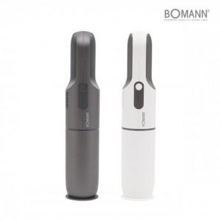 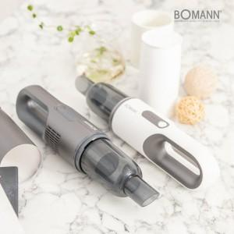 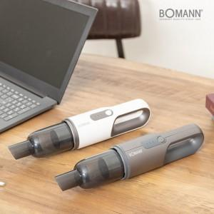

【상세/제작정보】

【인쇄/포장옵션】 | 스티커 / 포장지포장

【공급단가】 | 수량 | 30~ | 50~ | 100~ | 300~ | 500~
*VAT별도 | 단가 | 39,700원 | 39,040원 | 38,050원 | 37,390원 | 36,400원

【상품 URL】 | http://www.easy1.co.kr/src/goods_detail.php?gdno=21194

